Viega WC raamid ja nupud
AS HALS TRADING |  |  | AS HALS TRADING - T | PÕHIHINNAD
Kadaka tee 42 H |  |  | Tähe 129 C | 2018
12915 Tallinn |  |  | 50113 Tartu | ilma käibemaksuta
Tel. 71 51 400 |  |  | Tel. 301 630
Fax 71 51 401 |  |  | Fax 367 470
e-mail: hals@hals.ee |  |  | halstartu@hals.ee |  | Allahindlus:
www.hals.ee |  |  |  |  | 0%

 | Viega WC ja bidee raamid

Viega WC-poti raam Eco Plus, 8161.2
 |  | Kood | Tüüp | Põhihind | Netohind
 |  | V5T3-606664 | eest vajutusega WC raam | 199.00 | 199.00
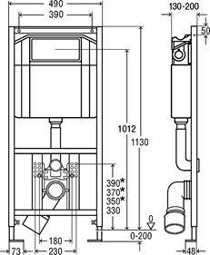

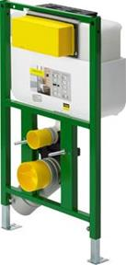
Viega WC-poti raam Eco Plus, 8130.2
 |  | Kood | Tüüp | Põhihind | Netohind
 |  | V5T3-718336 | eest või pealt vajutusega WC raam | 278.65 | 278.65
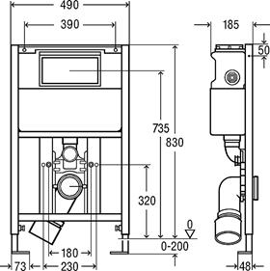

Viega raami kinnituskomplekt seina
 |  | Kood | Tüüp | Põhihind | Netohind
 |  | V5T3-460440 | kinnituskomplekt | 11.88 | 11.88
 |  | 8173

Viega WC-poti nurgaraam Eco Plus, 8141.2
 |  | Kood | Tüüp | Põhihind | Netohind
 |  | V5T3-606725 | eest vajutusega WC raam | 759.30 | 759.30
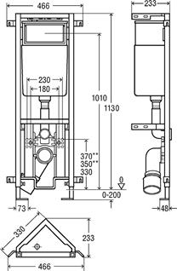

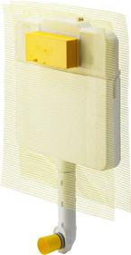
Viega süvistatavad WC loputuskastid Mono Slim 8308.1
 |  | Kood | Tüüp | Põhihind | Netohind
 |  | V5T4-648787 | eest vajutusega WC loputuskast | 141.35 | 141.35
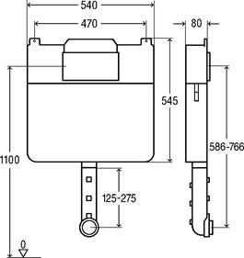

Loputuskasti ühenduskomplekt 8310.79
 |  | Kood | Tüüp | Põhihind | Netohind
 |  | V5T4-495169 | ühenduskomplekt | 15.33 | 15.33

Viega süvistatavad WC loputuskastid Mono 8310.2
 |  | Kood | Tüüp | Põhihind | Netohind
 |  | V5T4-606732 | eest vajutusega WC loputuskast | 180.10 | 180.10
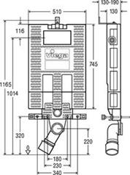

 | Viega WC ja bidee raamid

Viega nupp Standard 1 / plastik 8180.1
 |  | Kood | Tüüp | Põhihind | Netohind
 |  | V5T5-000449001 | Alpi valge | 31.55 | 31.55
 |  | V5T5-000449018 | Kroomitud | 43.45 | 43.45
 |  | V5T5-000449025 | Pergamon / Kamee | 42.15 | 42.15
 |  | V5T5-000449032 | matt kroom | 43.45 | 43.45
 |  | V5T5-000449049 | R/V värv | 155.75 | 155.75

Viega nupp Visign for Style 10 / plastik 8315.1
 |  | Kood | Tüüp | Põhihind | Netohind
 |  | V5T5-010596316 | Alpi valge | 50.60 | 50.60
 |  | V5T5-010596323 | Kroomitud | 65.85 | 65.85
 |  | V5T5-010596330 | Pergamon / Kamee | 57.75 | 57.75
 |  | V5T5-010596347 | matt kroom | 59.65 | 59.65
 |  | V5T5-010597054 | R/V värv | 160.45 | 160.45

Viega nupp Visign for Style 11 / plastik 8331.1
 |  | Kood | Tüüp | Põhihind | Netohind
 |  | V5T5-011597108 | Alpi valge | 82.40 | 82.40
 |  | V5T5-011597115 | Kroomitud | 105.05 | 105.05
 |  | V5T5-011597139 | matt kroom | 88.55 | 88.55
 |  | V5T5-011597146 | R/V värv | 253.00 | 253.00

Viega nupp Visign for Style 12 / plastik 8332.1
 |  | Kood | Tüüp | Põhihind | Netohind
 |  | V5T5-012596743 | Alpi valge | 82.40 | 82.40
 |  | V5T5-012597252 | Kroomitud | 105.05 | 105.05
 |  | V5T5-012597276 | matt kroom | 88.55 | 88.55
 |  | V5T5-012597283 | R/V värv | 253.00 | 253.00
 |  | V5T5-012675608 | R/V värv harjatud | 162.90 | 162.90

Viega nupp Visign for Style 13 / plastik 8333.1
 |  | Kood | Tüüp | Põhihind | Netohind
 |  | V5T5-013654498 | Alpi valge | 47.85 | 47.85
 |  | V5T5-013654504 | Kroomitud | 61.30 | 61.30
 |  | V5T5-013654528 | matt kroom | 66.95 | 66.95

Viega nupp Visign for Style 14 / plastik 8334.1
 |  | Kood | Tüüp | Põhihind | Netohind
 |  | V5T5-014654689 | Alpi valge | 47.85 | 47.85
 |  | V5T5-014654696 | Kroomitud | 61.30 | 61.30
 |  | V5T5-014654719 | matt kroom | 66.95 | 66.95
 |  | V5T5-014654726 | R/V värv | 165.10 | 165.10

